关系图
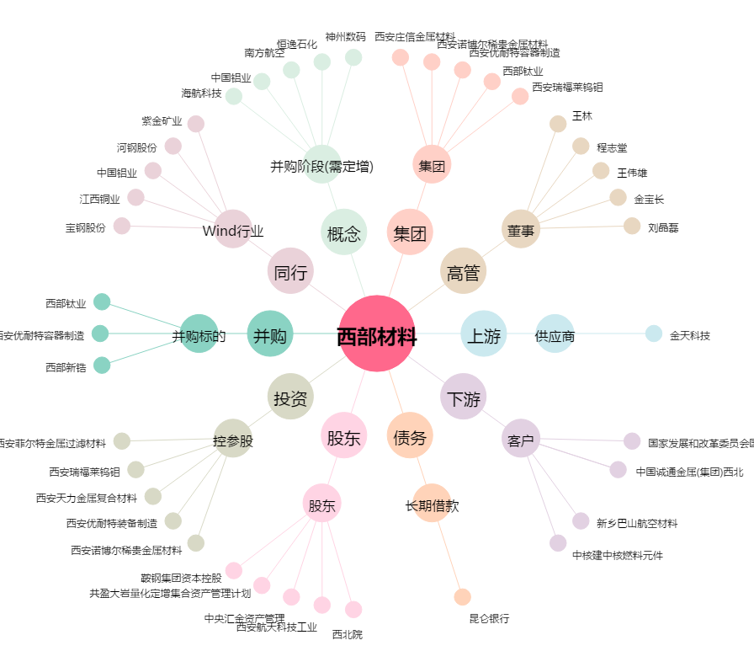
西部材料[002149.SZ] - 关系概览图

